Tabelle1
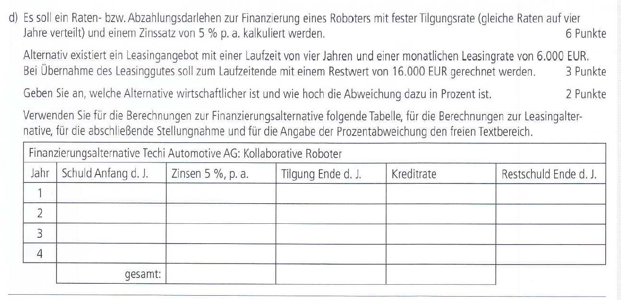

 |  |  |  |  |  | Anschaffungskosten: 240.000,00€

 | Schuld Anfang | Zinsen | Tilgung | Kreditrate | Restschuld
1. jahr | 240,000.00 €
2. jahr | - €
3. jahr | - €
4. jahr | - €

 | Leasing | Rate/Monat
 |  | 4 Jahre/48 Monate
 |  | Restwert
 |  | Leasing Gesamt
 |  | ratenkredit
 |  | Diff.

